Tables
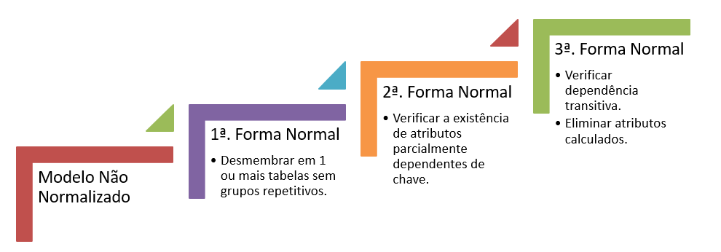
 | Id

 |  |  |  | 1 FORMA NORMAL
 |  |  | I
 |  |  |  | RECIBO
 |  |  |  | IDTRANSAÇÃO | CLASSIFICAÇÃO | NOME | DESCRIÇÃO | DATA CORRETA | DATA TRANSF | VALOR | JUROS | LOCAL TRANSAÇÃO

 |  |  | •Nome e especialidade são dependentes funcionalmente de CodigoMedico porque para cada valor de CodigoMedico está associado um e somente um valor de Nome e de Especialidade.

 |  |  |  | 2 FORMA NORMAL eliminar dependencias parciais

 |  |  |  | DESCRIÇÃO TRANSAÇÃO
 |  |  |  | CODIGO DESCRIÇÃO | NOME | DESCRIÇÃO | CLASSIFICAÇÃO

 |  |  |  | RECIBO
 |  |  |  | ID_TRANSAÇÃO | DESCRIÇÃOTRANSAÇÃO | DATA CORRETA | DATA TRANSF | VALOR | JUROS | LOCAL TRANSAÇÃO

 |  | 3 FORMA NORMAL
 | •Dependência Transitiva: Ocorre quando uma coluna, além de depender da chave primária da tabela, depende de outra coluna ou conjunto de colunas da tabela.
 |  |  | CADASTROSTRANSACOES |  |  |  |  |  | CLASSIFICACOES
 |  | 3 | IdCadastroTransacao | IdClassificacao | Nome | Descricao | LinkRecibo |  | IdClassificacao | Classificacao | TipoReceita | ClassificacaoAtiva
 | •A aplicação da 3ª Forma Normal obriga a retirada dos atributos não-chaves, os quais migrarão para a tupla de outra entidade, caso sejam dependentes de atributo-chave estrangeira. |  | 1 | 1 | salario mes 5 | salario itlab | Link |  | 1 | Pagamento | 1 | 1
 |  |  | 2 | 3 | conta agua | Copel | Link |  | 2 | Trabalho por fora | 1 | 1
 |  |  | 3 | 2 | Unimed | Unimed do marquinho | Link |  | 3 | Diversos | 0 | 0 |  | ENTRADAS
 |  |  | 4 | 1 | Energia | pagamento mes 3 | Link |  | 4 | Alimentação | 0 | 0 | 5 | IdEntrada | IdLocalEntrada | IdRecibo
 |  |  | 5 |  |  |  |  |  | 5 | Despesas filhos | 0 | 0 |  | 1 | 1 | 1
 |  |  |  |  |  |  |  |  | 6 | Saude | 0 | 0 |  | 2 | 3 | 2
 |  |  |  |  |  |  |  |  | 7 | Diversão | 0 | 0 |  | 3 | 3 | 3
 |  |  |  |  |  |  |  |  | 8 | Despesas casa | 0 | 0 |  | 4 | 4 | 4
 |  |  |  |  |  |  |  |  | 9 | Despesas minhas | 0 | 0 |  |  | 4 | 5
 |  |  |  |  |  |  |  |  | 10 | Despesas animais | 0 | 0

 | RECIBOS |  |  |  |  |  |  |  |  |  |  | LOCAIS
4 | IdRecibo | IdUsuario | IdCadastroTransacao | IdLocalSaida | DataCorreta | DataTransferencia | Valor | Juros |  |  |  | IdLocal | Local | Tipo | Limite | LocalAtivo
 | 1 | 1 | 1 | 1 | 2022-03-06 | 05/30 | 1200 | 0 |  |  |  | 1 | BancoX
 | 2 | 2 | 2 | 3 | 2022-03-07 | 05/31 | 40 | 20 |  |  |  | 2 | Cartão de crédito
 | 3 | 1 | 3 | 3 | 2022-03-08 | 05/32 | 4000 | 33 |  |  |  | 3 | Dinheiro
 | 4 | 1 | 2 | 4 | 2022-03-09 | 05/33 | 20 | 0 |  |  |  | 4
 | 5 | 3 | 3 | 4 | 2022-03-10 | 05/34 | 32 | 0 |  |  |  | 5

 |  | CADASTROS_USUARIO
 | 1 | IdUsuario | IdCredencial | NomeUsuario | Email | TipoPessoa | Documento | UltimoPagamento | ContaAtiva
 |  | 1 | 1 | Maria Eduarda | maria@oi.com | F | 23344485558 | 2022-06-05 | TRUE
 |  | 1 | 2 | Carlos | sla@ola.com | J | 233488844358 | 2022-09-23 | TRUE
 |  | 2 | 3 | Joana | amore.sla@oi.com | F | 233444499967 | 2022-06-24 | TRUE
 |  | 3 | 4 | Amanda | blabla@enredo.com | F | 23344485455 | 2022-08-19 | TRUE
 |  | 4 | 5 | João | hehehe.ola@sla.com | J | 23333335558 | 2022-09-09 | TRUE

 |  |  | PLANOS |  |  |  |  | CREDENCIAIS
 |  |  | IdPlano | Plano | Valor | PlanoAtivo |  | IdCredencial | Usuario | Senha | UsuarioAtivo
 |  |  | 1 | Free | 0 | 0 |  | 1 | maria.pedroso | querocafe | TRUE
 |  |  | 2 | Mensal | 23 | 23 |  | 2 | maria | querocafe | TRUE
 |  |  | 3 | Bimestral | 120 | 120 |  | 3 | carlinh | ola | TRUE
 |  |  | 4 | Anual | 240 | 240 |  | 4 | ola.coiote | senha123 | TRUE
 |  |  |  |  |  |  |  | 5 | residencia | marianinha | TRUE

 |  | ASSINATURAS
 | 2 | IdAssinatura | IdUsuario | IdPlano | AssinaturaAtiva | InicioPlano | VencimentoPlano | DataPagamento
 |  | 1 | 1 |  | TRUE |  |  | 2022-06-05
 |  | 2 | 1 |  | TRUE |  |  | 2022-09-23
 |  | 3 | 2 |  | TRUE |  |  | 2022-06-24
 |  | 4 | 3 |  | TRUE |  |  | 2022-08-19
 |  |  | 4 |  | TRUE |  |  | 2022-09-09

